資料3-1 外来受診した高次脳機能障がい患者の状況
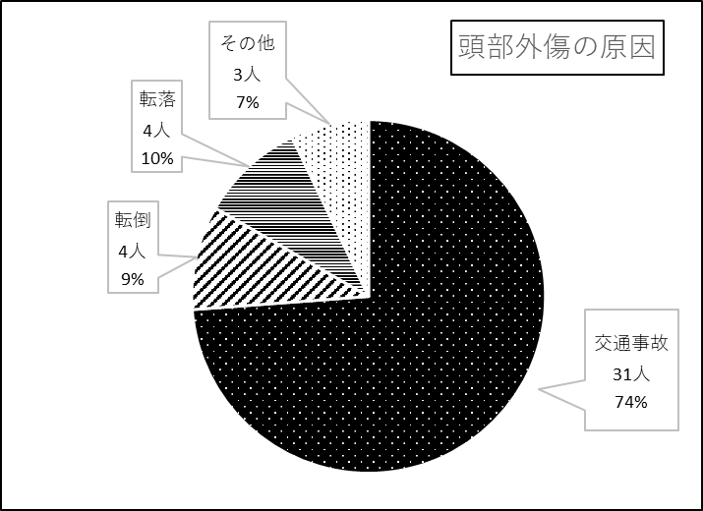
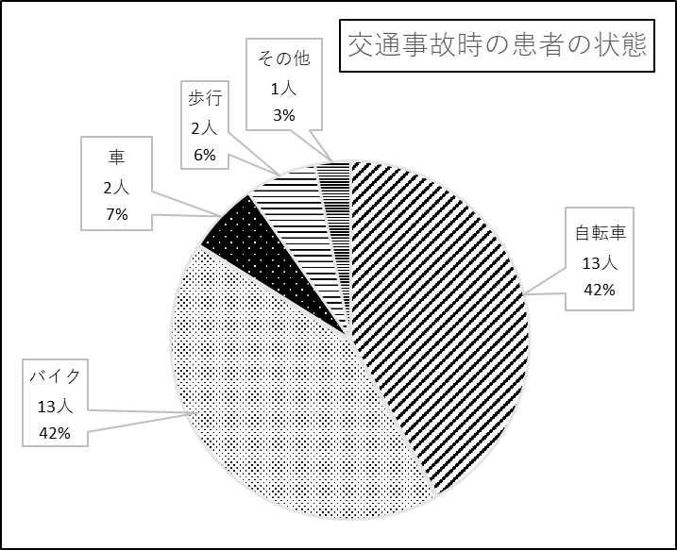
＜資料3-1＞
大阪急性期・総合医療センター リハビリテーション科を 外来受診した高次脳機能障がい患者の状況

＜平成31年4月～令和2年3月の間に、高次脳機能障がいで当センター リハビリテーション科外来を初めて受診した患者75名の内訳＞

表1：受診者数 （人)
 | 4月 | 5月 | 6月 | 7月 | 8月 | 9月 | 10月 | 11月 | 12月 | 1月 | 2月 | 3月 | 合計
受診者 | 5 | 9 | 4 | 5 | 8 | 4 | 7 | 4 | 13 | 6 | 4 | 6 | 75
当センター退院患者 | 1 | 7 | 0 | 2 | 0 | 1 | 2 | 0 | 5 | 2 | 3 | 1 | 24

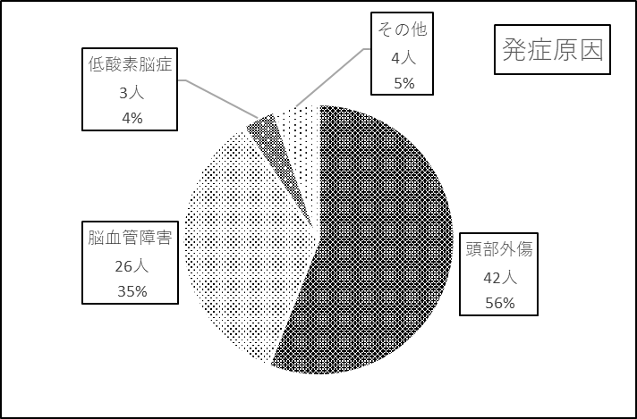
 |  |  |  |  |  |  |  |  |  | 表2：発症原因

図１：年齢別発症原因
 | 頭部外傷 | 脳血管障害 | 低酸素脳症 | その他
0～9 | 2 | 1 | 0 | 0
10～19 | 10 | 1 | 0 | 1
20～29 | 5 | 0 | 0 | 0
30～39 | 4 | 2 | 2 | 0
40～49 | 6 | 4 | 0 | 1
50～59 | 5 | 14 | 0 | 0
60～69 | 6 | 5 | 0 | 0
70～79 | 4 | 1 | 0 | 0
80～ | 1

＜資料3-1＞

